상품제안서
헬프맨 멀티 3라인 3in2 고속 충전기세트(어댑터+케이블) | 상품코드: F24745

 |  |  |  |  |  |  | 02-412-0044 | www.easy1.co.kr
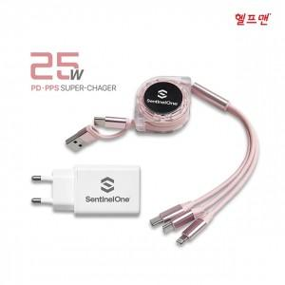

【상세/제작정보】

【인쇄/포장옵션】 | 레이저, 에폭시, 풀칼라 / 포장지포장

【공급단가】 | 수량 | 50~ | 100~ | 300~ | 500~ | 1,000~
*VAT별도 | 단가 | 14,880원 | 14,630원 | 14,260원 | 14,010원 | 13,640원

【상품 URL】 | https://easy1.co.kr:443/src/goods_detail.php?gdno=24745

